Sheet1
Chess-Num Puzzles | Six chess pieces (one each of king, queen , rook, bishop, knight, and pawn) are hiding in each of the grids below. Each numbered square show how many times that square is attacked. Unlike chess, pawns can be placed on the first or last rank. No two pieces are on the same square, and no piece is on a numbered square. Here is an example of a solved puzzle: | 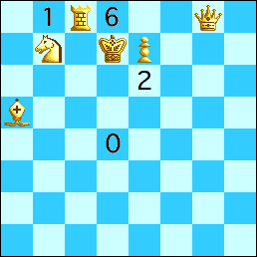
Chess Position Puzzles | Place any 3 white chess pieces on each board so that each square is attacked a number of times equal to the number in that square. Pawns may be placed on any square. A sample puzzle is shown below.
C-Note Puzzles | Add some digits before or after the digits in the grid so that each row and column sums to 100. Below is an example of a solved puzzle:
Crypto-Product Puzzles | Insert a digit into each circle to make the multiplication true. Similarly colored circles should contain the same digit. Each puzzle below has a unique solution.
Culica | Esquece isto, nem vou pôr aqui
Diamond Puzzles | Divide the grid into squares along the grid lines so that each square contains exactly one red diamond. Here is a solved example:
Dominosweeper | Place mines in some cells of the grid. Each mine occupies one cell, and each cell has at most one mine. Each cell with a number may not contain any mine; its number gives the number of mines among the (up to 8) cells touching it. In addition, each mine is adjacent to exactly one other mine. | 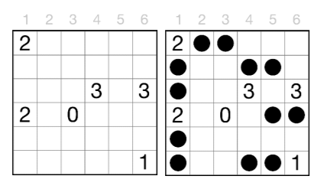
Gold Star Puzzles | Insert the digits 0-9 into the circles to make the 5 equations true when read from left to right. Each digit is used exactly once. Each puzzle below has a unique solution. | 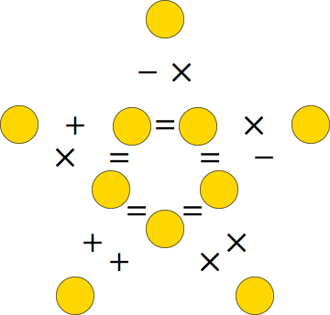 |  | 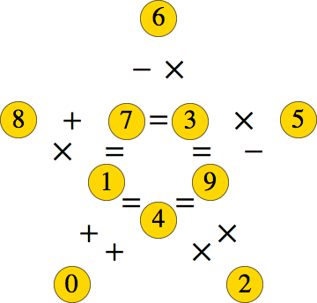
Grape Puzzles | Put a positive number in each grape. Each number in the top row of grapes is a single digit. Each number not the top row is the sum of the numbers in the two grapes just above it. If two grapes contain the same number, they are colored the same color. An example is shown below:
Lightbulb Puzzles | A lightbulb is on precisely when the number inside the bulb is the number of adjacent lightbulbs (including itself) that are on. At least one lightbulb is lit. Determine which light bulbs are on. Below is a solved example. Each puzzle below has a unique solution. | 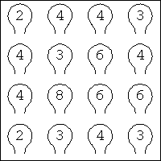 | 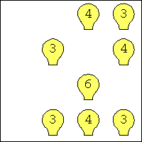
Multi-Balance Puzzles | Put the digits 1-n, each used exactly once, into the grid so that: 1) no row or column contains exactly one digit, 2) every row or column that contains 2 or more digits contains exactly one fulcrum, 3) each fulcrum is used horizontally or vertically, but not both, and 4) each fulcrum is located where those weights would balance, with equal torques on both sides. | 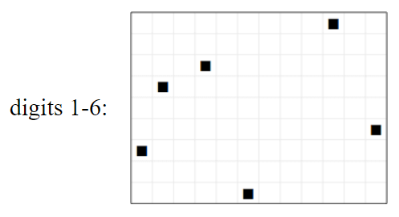 |  |  | 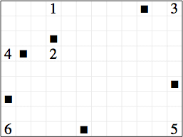
Square Puzzles | Fill in the grid with squares (of any size) that do not touch or overlap, even at the corners. The numbers below and at the right indicate the number of grid squares that are filled. The squares will not cover an X. Each puzzle below has a unique solution. | 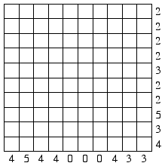 | 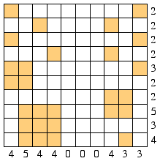
Tricky Triple Puzzles | Put a square, circle, or triangle in every white square. When 3 adjacent white squares are in a line horizontally, vertically, or diagonally, they should contain exactly 2 of one of the symbols. A sample puzzle is shown below. Each puzzle below has a unique solution.
White And Tan Puzzles | Color some of the arrows below tan. Each white arrow should point at exactly 1 white arrow, and each tan arrow should point at 2 tan arrows. Each puzzle below has a unique solution.
Wrong Products | Put the given numbers into the grid such that each number appears exactly once in the grid and each row/column contains exactly two numbers. Each clue outside the grid is either one less or one more from the product of the two numbers in the corresponding row/column. | 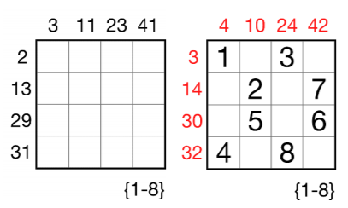

A Biblioteca do Professor Asdrúbal | Com a mudança de ano letivo, o Professor Asdrúbal está a remodelar o seu gabinete. Pretende comprar um conjunto de prateleiras onde colocar todos os seus livros. Existem E tipos de prateleiras. A prateleira de tipo i tem um custo Ceᵢ, largura Leᵢ e altura Aeᵢ. A única loja que vende prateleiras do agrado do Professor Asdrúbal, a Akolá, tem um stock limitado de cada tipo. O Prof. Asdrúbal tem uma vasta coleção de L livros de várias áreas de estudo, como biologia ou física. Cada livro i tem uma largura Llᵢ e altura Alᵢ. Para facilitar a consulta dos livros, em cada prateleira, todos os livros de uma área devem ficar juntos, e ordenados por data de publicação. O Professor Asdrúbal pretende minimizar o dinheiro gasto em prateleiras, de forma a que todos os seus livros estejam numa prateleira e fiquem organizados a seu gosto. Além disso, pretende saber como ficarão dispostos os seus livros pelas prateleiras. Modele este problema como um problema de otimização / satisfação de restrições e resolva-o em PLR de forma a ser possível satisfazer problemas desta classe com diferentes parâmetros.
Abertura de um Restaurante de Sushi | O Sr. Eleutério pretende abrir um restaurante de sushi, com o nome Pequenos Prazeres Inesquecíveis de Nagoya (PPIN). Tem de decidir, de uma vasta seleção de pratos, quais deve incluir na ementa, e, de uma seleção de cozinheiros especializados, quais deve contratar. Cada cozinheiro é apenas capaz de confeccionar certos pratos, e tem uma exigência salarial distinta. Tendo em conta o feitio dos cozinheiros, não é possível negociar o seu salário. Cada prato tem um lucro médio mensal esperado e um tipo (maki, sashimi, nigiri, ...). Para o seu restaurante ser mais atrativo, o Sr. Eleutério pretende que os seus menus tenham pelo menos Xᵢ pratos do tipo i. Além disso, para não sobrecarregar o seu menu, tem também um número máximo de pratos. O Sr. Eleutério pretende maximizar o seu lucro mensal esperado. Modele este problema como um problema de otimização / satisfação de restrições e resolva-o em PLR de forma a ser possível satisfazer problemas desta classe com diferentes parâmetros.
Cal.CoDe - Calendarização do Competições Desportivas | Pretende-se implementar um sistema capaz de construir calendários para campeonatos nacionais de futebol e outras competições desportivas. O campeonato nacional de futebol é jogado por 18 equipas que devem jogar duas vezes com cada uma das restantes ao longo do campeonato (uma em casa e outra no campo do adversário). Em cada uma das duas voltas do campeonato, composta por 17 jornadas, cada equipa joga uma vez com cada oponente. O calendário da segunda volta do campeonato deve ser idêntico ao da primeira, variando unicamente o local de realização de cada jogo (ie, se uma equipa jogou um dado jogo em casa na primeira volta deverá jogá-lo fora na segunda). Cada equipa é de uma dada cidade, devendo-se evitar a realização de mais do que um jogo na mesma cidade numa dada jornada. Esta restrição flexível pode ser estendida para zonas do país. Por outro lado, interessa definir grupos de equipas cujos jogos simultâneos em casa se devem balancear. Um exemplo disto seria incluir como restrição flexível que do grupo Porto, Sporting, Braga e Benfica, dois deles devem jogar em casa em cada jornada. Deve-se também alternar ao máximo os jogos em casa e fora de cada equipa, ou seja, se numa dada jornada, uma equipa jogou em casa, na seguinte deverá jogar fora. O sistema deve ainda permitir a inserção de restrições de precedência entre jogos e jornadas mínimas e máximas para a ocorrência de cada jogo. O sistema deve ainda permitir gerar calendários com diferentes números de equipas e voltas. Modele este problema como um problema de otimização / satisfação de restrições e resolva-o em PLR de forma a ser possível satisfazer problemas desta classe com diferentes parâmetros.
TeCoTuTeCo - Tecnologia de Colocação em Turmas em Tempos de Covid | A alocação em turmas é um problema recorrente nas universidades portuguesas, tornando-se ainda mais complexo em tempos pandémicos. Em cada curso existem diversas unidades curriculares (UC), cada uma com um conjunto de turmas, cada uma destas com o seu horário de funcionamento (eventualmente sobrepostos). Cada estudante encontra-se inscrito num conjunto de UCs e pode indicar entre 3 a 6 combinações de turmas (não sobrepostas), por ordem decrescente de preferência. Pretende-se um programa capaz de alocar todos os estudantes a turmas, procurando atingir vários objetivos: - equilibrar o número de estudantes inscritos por turma (o mais próximo possível do número médio de estudantes por turma em cada UC) - equilibrar o número de estudantes de número par e ímpar em cada turma (para permitir aulas alternadas com metade da turma em sala de aula) - tentar não ultrapassar a capacidade das turmas (a capacidade da turma é usualmente um pouco maior do que a média) - dar preferência na alocação a estudantes com média mais elevada Adicionalmente, pode-se considerar maximizar a colocação de estudantes em opções declaradas (ie, um estudante pode eventualmente ser alocado numa opção não declarada). Pode-se ainda considerar lidar com combinações de turmas sobrepostas, tentando minimizar a quantidade e duração das sobreposições na solução. Modele este problema como um problema de otimização / satisfação de restrições e resolva-o em PLR de forma a ser possível satisfazer problemas desta classe com diferentes parâmetros.
O Padeiro da Vila em Época Covid | Em época de pandemia, o Sr. Marciliano, padeiro da vila, tem de vender o seu produto levando-o diretamente à casa dos seus clientes com a sua carrinha. Ele parte da padaria às 7h da manhã e deve passar por um conjunto de habitações. Quando terminar todas as suas entregas, dirige-se de volta à padaria. O tempo de viagem entre quaisquer duas habitações, e entre a padaria e uma habitações é conhecido. Cada cliente indica a hora preferencial para que o pão lhe seja entregue e tem uma tolerância de 30 minutos. As entregas só podem ser feitas até 10 minutos antes da hora preferencial. Quando o padeiro chega a uma habitação, demora 5 minutos a efetuar a entrega. O Sr. Marciliano precisa de um programa que defina qual o itinerário a seguir, de forma a otimizar vários objetivos: - Minimizar o tempo total do itinerário. - Equilibrar o tempo de atraso nas entregas (entregas que sejam mais tardias que as janelas de tempo de 40 minutos). Modele este problema como um problema de otimização / satisfação de restrições e resolva-o em PLR de forma a ser possível satisfazer problemas desta classe com diferentes parâmetros.

